Instruktioner
Kolumn C All lönekostnad på UmU enl. Primula (under året )
Lönerna ska baseras på senast stängda finansiella år.
Exempel: Projektet löper över 18 månader, startar 1 januari 2021 och första redovisning ska ske efter 6 månader för perioden januari-juni. Den lönekostnad som ska tas upp på denna redovisning är föregående års lön (år 2020) eftersom det är det senaste stängda finansiella året. Redovisning 2 (återstående 12 månader) sker sedan under juli år 2022 och då ska 2021 års lönekostnad användas eftersom 2021 då är det senaste stängda finansiella året.

Kolumn D Årlig anställningsgrad på UmU
Om en anställd på UmU haft olika anställningsgrader under ett och samma kalenderår, ska den årliga anställningsgraden beräknas med hjälp av en formel anpassad till just den anställdes olika anställningsgrader. Detta behövs för att kunna få fram lönekostnadens timpris.
Exempel: Under ett år har en person på UmU jobbat 30% i 7 månader och 60% i 5 månader. Den årliga anställningsgraden för den personen blir: = ((1720/12*7*0,3)+(1720/12*5*0,6))/1720 = 42,5%
Alltså ska 42,5% skrivas in i kolumnen D för den personens årliga anställningsgrad.
För de personer som under hela året arbetat med en och samma anställningsgrad behövs det ingen beräkning utan deras anställningsgrad exv. 100%, 50% osv kan direkt skrivas in i kolumn D.

Kolumn E Antal arbets-månader på UmU (under året)
Ange hur många månader varje person arbetar på Umeå Universitet

Kolumn F Antal arbets-månader på projektet (under året)
Ange hur många månader varje person arbetat i projektet

Kolumn G Antal arbets-timmar på UmU (under året)
Automatisk beräkning

Kolumn H Pris per timme
Automatisk beräkning

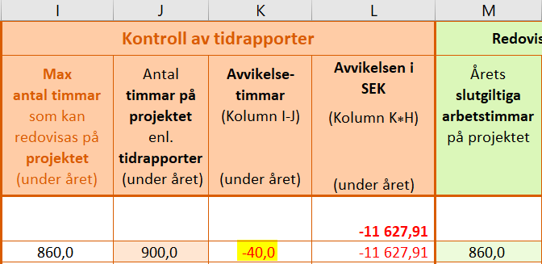
Kolumn I Max antal timmar som kan redovisas på projektet (under året)
Automatisk beräkning som baseras på anställningsgrad och antal månader i projektet

Kolumn J Antal timmar på projektet enl. tidrapporter (under året)
Faktiskt arbetade timmar som redovisats på tidrapporter

Kolumn K Avvikelse- timmar (Kolumn I-J) (under året)
Vid negativ avvikelse (minustimmar): Detta innebär att summan av timmar i tidrapporterna överstiger max antal tillåtna timmar i kolumn I vilket medför att projektet inte kommer kunna få ersättning för alla gjorda timmar. EU kommer bara ersätta de max tillåtna timmarna som framgår av kolumn I så det är dessa som ska anges i kolumn M.

Vid positiv avvikelse: Detta innebär att summan av timmarna i tidrapporterna inte kommit upp i max antal tillåtna timmar i kolumn I. De slutgiltiga arbetstimmarna som ska skrivas in i kolumn M hämtas därför från kolumn J eftersom det är de faktiska timmarna ni arbetat i projektet och ni får inte ta upp mer timmar än faktiskt arbetad tid.
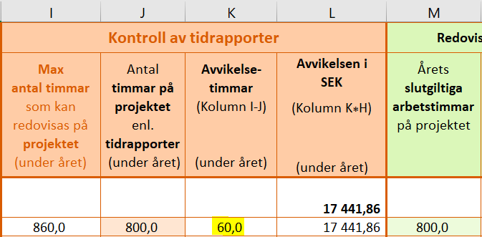

Kolumn L Avvikelsen i SEK (Kolumn K*H) (under året)
Automatisk beräkning. Positiv eller negativ avvikelse i SEK baserat på pris per timme och avvikande antal timmar

Kolumn M Årets slutgiltiga arbetstimmar på projektet
Hämtas antingen från kolumn I eller J, se exempel här bredvid
OBS! Signerade Tidrapporter motsvarande de arbetstimmar som redovisas till EU måste finnas tillgängliga.

Kolumn N Årets slutgiltiga lönekostnad på projektet (Kolumn M*H) SEK
Automatisk beräkning som baseras på pris per timme och årets slutgiltiga arbetstimmar på projektet

